상품제안서
루맥스 LC-200K 아웃도어 LED 캠핑 랜턴 | 상품코드: F29275

 |  |  |  |  |  |  | 02-412-0044 | www.easy1.co.kr
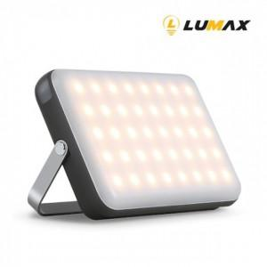

【상세/제작정보】 | 기본수량 미만 인쇄시 비용 추가. 스티커 제작및 부착 비용 별도 문의.

【인쇄/포장옵션】 | 레이저 / 포장지포장

【공급단가】 | 수량 | 100~ | 300~ | 500~ | 1,000~ | 3,000~
*VAT별도 | 단가 | 74,400원 | 73,160원 | 71,300원 | 70,060원 | 68,200원

【상품 URL】 | https://easy1.co.kr:443/src/goods_detail.php?gdno=29275

